도움말
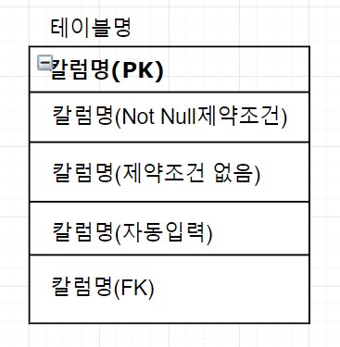
도움말

【작성 목적】
시스템의 요구사항을 만족하기 위한 주요 엔티티 및 엔티티간의 관계를 표현하고 엔티티에 대한 명세를 기술한다.

【작성 방법】
논리적 데이터 모델링을 통한 엔티티 관계 모형도(ERD)를 작성하여 엔티티를 식별한다.
작성한 엔티티 관계 모형도와 개념적 클래스도를 비교하여 볼 필요가 있다.
ERD에서는 엔티티가 모두 속성을 가져야하나 개념 클래스는 속성이 없는 기능만을 가진 클래스가 존재할 수 있다.
식별한 엔티티는 각각 상세한 명세를 작성한다.

【항목 설명】
▣ 엔티티 관계도(ERD)
• ERD ID
ERD별로 유일한 ID를 부여하여 기입한다.
• ERD 명
ERD의 이름을 부여하여 기입한다.
▣ 엔티티 명세서
• 엔티티 ID
엔티티별로 유일한 ID를 부여하여 기입한다.
• 엔티티명
도출된 엔티티의 명칭을 기입한다.
• 엔티티 설명
엔티티에 대한 간단한 설명을 기술한다.
• 속성명
엔티티 속성의 내용과 특성을 인식할 수 있는 명칭을 기술한다.
• 동의어
동일한 의미로 사용되지만 하나의 용어로 표준화되지 못한 속성명을 기술한다.
• 타입
속성의 타입을 문자, 숫자, 날짜 등으로 기술한다.
• 길이
속성의 최대 허용 길이를 기술한다.
• NOT NULL
필수항목 여부를 기술한다.
• PK(Primary Key)
주키를 의미한다.
• FK(Foreign Key)
외래키를 의미한다.
• INX(Index)
인덱스를 의미한다.
• 기본값
속성의 기본값이 있는 경우에 그 값을 기재한다.
• 제약조건
속성의 특이한 제약조건이 있는 경우 기재한다.

• 비고사항
ERD 이미지의 구성은 아래와 같습니다.

1.member
엔티티 관계 모형 기술서
시스템명 | Binder |  |  |  | 작성자 | 김보성
단계명 | 설계 |  |  |  | 작성일자 | 2020-03-16 |  | 버전 | 1.1

엔티티 관계도(ERD)
ERD ID |  | 1 |  |  | ERD 명 |  | member
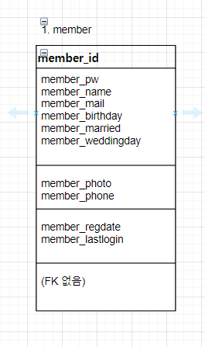

엔티티 명세서
엔티티 ID |  | 1 |  |  | 엔티티명 |  | member
관련 클래스 ID |  |  |  |  | 관련 클래스 명
엔티티 설명 |  | 회원가입에 필요한 테이블입니다.
속성명 | 동의어 | 타입 | 길이 | NOT NULL | PK | FK | INX | 기본값 | 제약조건
member_id |  | varchar2 | 30 | Y | Y | Y | N | 없음
member_pw |  | varchar2 | 30 | Y | N | N | N | 없음
member_name |  | varchar2 | 30 | Y | N | N | N | 없음
member_mail |  | varchar2 | 30 | Y | N | N | N | 없음
member_photo |  | varchar2 | 40 | N | N | N | N | 없음
member_phone |  | varchar2 | 13 | N | N | N | N | 없음
member_birthday |  | date |  | Y | N | N | N | 없음
member_married |  | char | 1 | Y | N | N | N | 없음
member_weddingday |  | date |  | N | N | N | N | 없음
member_regdate |  | date |  | N | N | N | N | default sysdate
member_lastlogin |  | date |  | N | N | N | N | 없음

2.memo
엔티티 관계 모형 기술서
시스템명 | Binder |  |  |  | 작성자 | 김보성
단계명 | 설계 |  |  |  | 작성일자 | 2020-03-16 |  | 버전 | 1.1

엔티티 관계도(ERD)
ERD ID |  |  |  |  | ERD 명
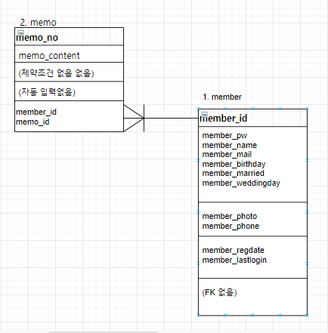

엔티티 명세서
엔티티 ID |  | 2 |  |  | 엔티티명 |  | memo
관련 클래스 ID |  | 1 |  |  | 관련 클래스 명 |  | member
엔티티 설명 |  | 다른 사람에게로 메일을
속성명 | 동의어 | 타입 | 길이 | NOT NULL | PK | FK | INX | 기본값 | 제약조건
memo_no |  | number |  | Y | Y | N | N | 없음
member_id |  | varchar2 | 30 | Y | N | Y | N | fk member(member_id)
memo_id |  | varchar2 | 30 | Y | N | Y | N | fk member(member_id)
memo_content |  | varchar2 | 30 | Y | N | N | N | 없음

3.group
엔티티 관계 모형 기술서
시스템명 | Binder |  |  |  | 작성자 | 김보성
단계명 | 설계 |  |  |  | 작성일자 | 2020-03-16 |  | 버전 | 1.1

엔티티 관계도(ERD)
ERD ID |  |  |  |  | ERD 명
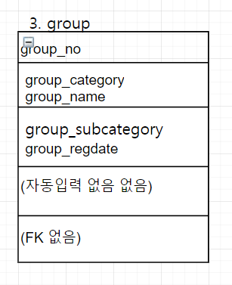

엔티티 명세서
엔티티 ID |  | 3 |  |  | 엔티티명 |  | group
관련 클래스 ID |  | 1 |  |  | 관련 클래스 명
엔티티 설명 |  | 회원가입한 그룹(단체)들의 목록입니다.
속성명 | 동의어 | 타입 | 길이 | NOT NULL | PK | FK | INX | 기본값 | 제약조건
group_no |  | number |  | Y | Y | N | N
group_category |  | varchar2 | 30 | Y | N | N | N
group_subcategory |  | varchar2 | 50 | N | N | N | N
group_name |  | varchar2 | 100 | Y | N | N | N
group_regdate |  | date |  | N | N | N | N | default sysdate

4.document
엔티티 관계 모형 기술서
시스템명 | Binder |  |  |  | 작성자 | 김보성
단계명 | 설계 |  |  |  | 작성일자 | 2020-03-16 |  | 버전 | 1.1

엔티티 관계도(ERD)
ERD ID |  |  |  |  | ERD 명
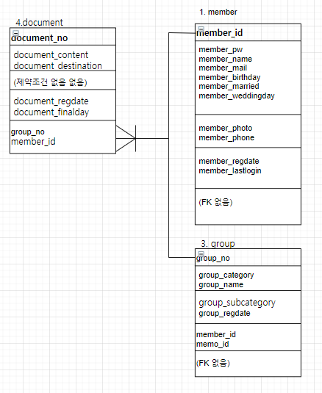

엔티티 명세서
엔티티 ID |  | 4 |  |  | 엔티티명 |  | document
관련 클래스 ID |  | 1,3 |  |  | 관련 클래스 명 |  | member, group
엔티티 설명 |  | 각 계정(member)마다 소속한 모임(group)에서 작성한 글의 목록입니다.
속성명 | 동의어 | 타입 | 길이 | NOT NULL | PK | FK | INX | 기본값 | 제약조건
group_no |  | number |  | Y | N | Y | N | fk group(group_no)
document_no |  | number |  | Y | Y | N | N
member_id |  | varchar2 | 30 | Y | N | Y | N | fk member(member_id)
document_content |  | varchar2 | 600 | Y | N | N | N
document_regdate |  | date |  |  |  |  |  | default sysdate
document_finalday |  | date |  |  |  |  |  | default sysdate
document_destination |  | varchar2 | 300 | Y | N | N | N

5.photo
엔티티 관계 모형 기술서
시스템명 |  |  |  |  | 작성자
단계명 | 설계 |  |  |  | 작성일자 |  |  | 버전

엔티티 관계도(ERD)
ERD ID |  |  |  |  | ERD 명
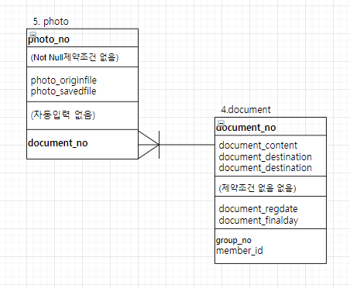

엔티티 명세서
엔티티 ID |  | 5 |  |  | 엔티티명 |  | photo
관련 클래스 ID |  | 4 |  |  | 관련 클래스 명 |  | document
엔티티 설명 |  | 유저(member)들이 업로드하는 사진입니다.
속성명 | 동의어 | 타입 | 길이 | NOT NULL | PK | FK | INX | 기본값 | 제약조건
photo_no |  | number |  | N | Y | N | N
document_no |  | number |  | N | N | Y | Y/N | fk document(document_no)
photo_originfile |  | varchar2 | 100 | N | N | N | N
photo_savedfile |  | varchar2 | 100 | N | N | N | N

6.reply
엔티티 관계 모형 기술서
시스템명 | Binder |  |  |  | 작성자 | 김보성
단계명 | 설계 |  |  |  | 작성일자 | 2020-03-16 |  | 버전 | 1.1

엔티티 관계도(ERD)
ERD ID |  |  |  |  | ERD 명
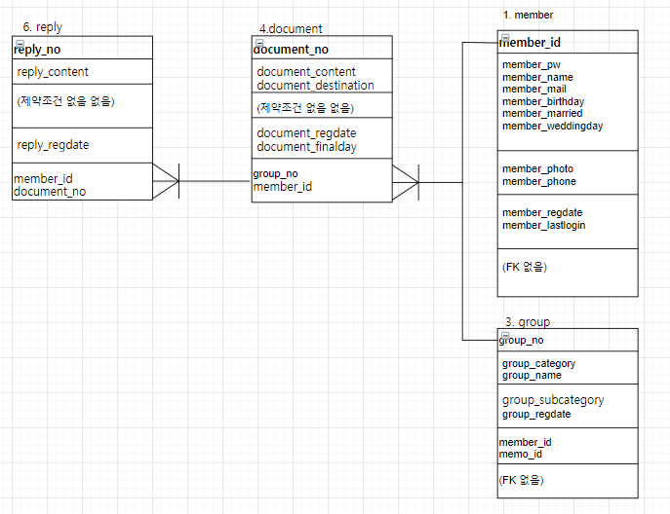

엔티티 명세서
엔티티 ID |  | 6 |  |  | 엔티티명 |  | reply
관련 클래스 ID |  | 4 |  |  | 관련 클래스 명 |  | document
엔티티 설명 |  | 해당 글(document)에 대한 댓글입니다.
속성명 | 동의어 | 타입 | 길이 | NOT NULL | PK | FK | INX | 기본값 | 제약조건
reply_no |  | number |  | Y | Y | N | N
document_no |  | varchar2 |  | Y | N | Y | N | fk document(document_no)
reply_content |  | varchar2 | 100 | Y | N | N | N
reply_regdate |  | date |  | N | N | N | N | default sysdate
member_id |  | varchar2 | 30 | Y | N | Y | N | fk member(member_id)

7.groupJoin
엔티티 관계 모형 기술서
시스템명 | Binder |  |  |  | 작성자 | 김보성
단계명 | 설계 |  |  |  | 작성일자 | 2020-03-16 |  | 버전 | 1.1

엔티티 관계도(ERD)
ERD ID |  |  |  |  | ERD 명
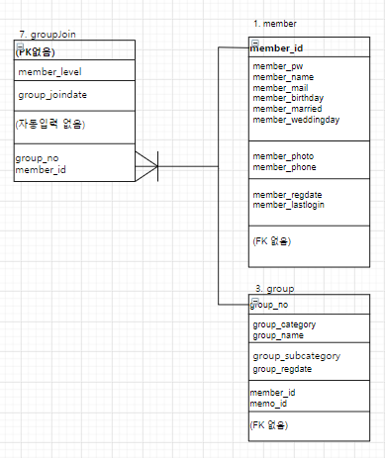

엔티티 명세서
엔티티 ID |  | 7 |  |  | 엔티티명 |  | groupjoin
관련 클래스 ID |  | 1,3 |  |  | 관련 클래스 명 |  | member, group
엔티티 설명 |  | 각 계정(member)마다 소속한 모임(group)목록표입니다.
속성명 | 동의어 | 타입 | 길이 | NOT NULL | PK | FK | INX | 기본값 | 제약조건
group_no |  | number |  | Y | N | Y | N | fk group(group_no)
member_id |  | varchar2 | 30 | Y | N | Y | N | fk member(member_id)
member_level |  | number | 1 | Y | N | N | N
group_joindate |  | date |  | N | N | N | N | default sysdate

8.hashTag
엔티티 관계 모형 기술서
시스템명 | Binder |  |  |  | 작성자 | 김보성
단계명 | 설계 |  |  |  | 작성일자 | 2020-03-16 |  | 버전 | 1.1

엔티티 관계도(ERD)
ERD ID |  |  |  |  | ERD 명
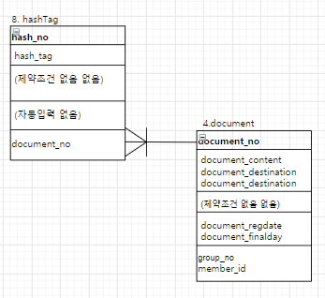

엔티티 명세서
엔티티 ID |  | 8 |  |  | 엔티티명 |  | hashtag
관련 클래스 ID |  | 4 |  |  | 관련 클래스 명 |  | document
엔티티 설명 |  | 각 글(document)에 대한 해시태그 설정저장입니다.
속성명 | 동의어 | 타입 | 길이 | NOT NULL | PK | FK | INX | 기본값 | 제약조건
hash_no |  | number |  | N | Y | N | N
hash_tag |  | varchar2 | 100 | N | N | N | N
document_no |  | number |  | N | N | Y | N | fk document(document_no)

